若手社員申込書
送付先 Ｅメール ： k-goshima@aikenkyo.or.jp （一社）愛知県建設業協会 五島 宛

令和８年度 若手社員能力向上研修会（入社２年～５年対象）受講申込書

令和８年５月２１日（木）・２２日（金） 愛知建設業会館にて９：４５開催（※９：３０受付開始）

（ふりがな） 受 講 者 氏 名 | 入社年度 |  | 該当箇所に○印を付けて下さい |  |  | 所属先に○印を付けて下さい
 |  |  | 性別 | 最終学歴 | 職業区分 | 正会員 | ※注1 地方団体 | 非会員
 | 西暦 |  | １．男 | １．大学院 ５．専門学校 ２．大学 ６．高校 ３．短大 ７．その他 ４．高専 | １．技術職（建築） ２．技術職(土木） ３．技術職(その他）
 |  | 年 | ２．女
 | 西暦 |  | １．男 | １．大学院 ５．専門学校 ２．大学 ６．高校 ３．短大 ７．その他 ４．高専 | １．技術職（建築） ２．技術職(土木） ３．技術職(その他）
 | 年 | 年 | ２．女
 | 西暦 |  | １．男 | １．大学院 ５．専門学校 ２．大学 ６．高校 ３．短大 ７．その他 ４．高専 | １．技術職（建築） ２．技術職(土木） ３．技術職(その他）
 | 年 | 年 | ２．女
 | 西暦 |  | １．男 | １．大学院 ５．専門学校 ２．大学 ６．高校 ３．短大 ７．その他 ４．高専 | １．技術職（建築） ２．技術職(土木） ３．技術職(その他）
 | 年 | 年 | ２．女
 | 西暦 |  | １．男 | １．大学院 ５．専門学校 ２．大学 ６．高校 ３．短大 ７．その他 ４．高専 | １．技術職（建築） ２．技術職(土木） ３．技術職(その他）
 | 年 | 年 | ２．女

 |  | ※注1 加入先地方団体名記入欄：

＜受講料 税込＞ (1)正会員：４，４００円 （2）地方団体会員：９，９００円 (3)非会員：１５，４００円

＜連絡先＞
〒
住所： |  |  |  |  | 会社名：
TEL： | FAX： |  |  |  | 連絡担当者名：
 |  |  |  | 連絡者アドレス E-mail ：
＜その他＞
１．※注1｢地方団体会員｣様は加入団体をご記入下さい。 |  |  |  |  | ＜振込方法＞
２．当方から受講手続き完了のメール連絡をいたします。 |  |  |  |  | 後日、インボイスに対応した請求書を
３．定員に達した場合はお断りすることもございますので、 |  |  |  |  | 発行しますので、お振込みをお願いいたします。
その節はご連絡いたします。 |  |  |  |  | 尚、振込手数料は御社でご負担ください。
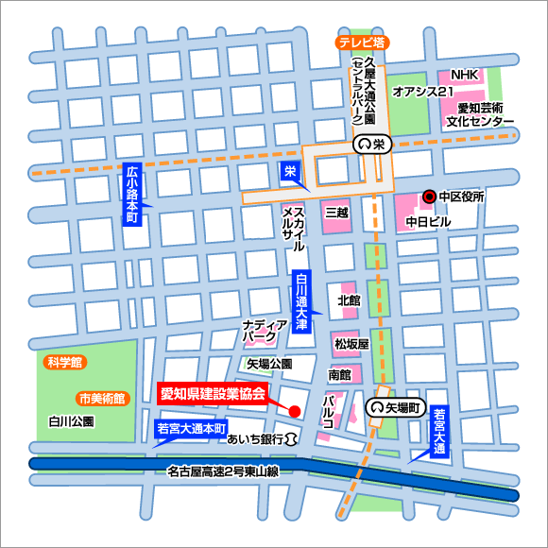
地下鉄名城線「矢場町」駅下車、
４番出口より徒歩２分。
●名古屋駅から、地下鉄東山線「栄」で
名城線に乗り換え、「矢場町」で下車。
●金山駅から、地下鉄名城線に乗り、
「矢場町」で下車。

＜愛知建設業会館＞
〒460-0008
名古屋市中区栄三丁目28番21号
TEL (052)242-4191

